상품제안서
실버 물티슈(25/30매) | 상품코드: S10682

 |  |  |  |  |  |  | 02-713-8555 | www.synergygift.co.kr
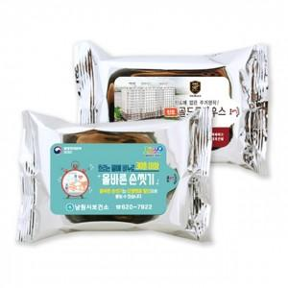

【상세/제작정보】 | 사용기한 확인과 생산자 이력제 제품으로 품질책임 물티슈!

【인쇄/포장옵션】 | 풀칼라 / 비규격미포장

【공급단가】 | 수량 | 1,000~ | 3,000~ | 5,000~ | 10,000~ | 30,000~
*VAT별도 | 단가 | 360원 | 340원 | 330원 | 320원 | 310원

【상품 URL】 | https://www.synergygift.co.kr:443/src/goods_detail.php?gdno=15667

